Sheet1
smiles | ROMol | inchikey | er. | RT | ΔΔG.expt.
c1ccccc1C(=O)C | 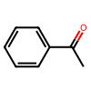 | KWOLFJPFCHCOCG-UHFFFAOYSA-N | 1.75 | 0.00398 | 0.016031039862
c1ccccc1C(=O)CC | 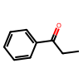 | KRIOVPPHQSLHCZ-UHFFFAOYSA-N | 1.65 | -0.0199 | -0.081346369413
ClCC(=O)c1ccccc1 | 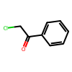 | IMACFCSSMIZSPP-UHFFFAOYSA-N | 97.65 | 0.06368 | -0.23733372528
CC(C)(C)C(=O)C | 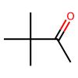 | PJGSXYOJTGTZAV-UHFFFAOYSA-N | 1.35 | -0.0199 | -0.085400325436
c12ccccc1CCCC2(=O) | 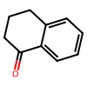 | XHLHPRDBBAGVEG-UHFFFAOYSA-N | 7 | -0.02985 | -0.077212676921
C1CCCCC1C(=O)C |  | RIFKADJTWUGDOV-UHFFFAOYSA-N | 8 | -0.0199 | -0.048602706004
O=C1C(Br)=CCCC1 | 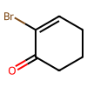 | KYNHSQQWQIIFTG-UHFFFAOYSA-N | 4.5 | 0.04577 | 0.1398295859
O=C(C1=CC=C(C=C(OC)C=C2)C2=C1)C | 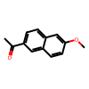 | GGWCZBGAIGGTDA-UHFFFAOYSA-N | 1.2 | 0.04577 | 0.20188121972
C(=O)(c1ccccc1)CCC(=O)OC | 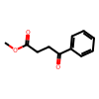 | XVRCVKWYKYJEIG-UHFFFAOYSA-N | 3 | 0 | 0
C(=O)(c1ccccc1)CCCC(=O)OC | 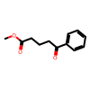 | GRIWFUFDJOESIC-UHFFFAOYSA-N | 1.65 | 0 | 0
C(=O)(c1ccc(OC)c(OC)c1)CCC(=O)OC | 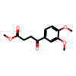 | RUENABICCRWAEK-UHFFFAOYSA-N | 2.5 | 0 | 0
O=C(/C=C/[C@@H]1[C@@H](C2)[C@@H](OC2=O)C[C@H]1OC(C3=CC=C(C4=CC=CC=C4)C=C3)=O)CCCCC | 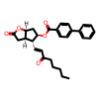 | KVAPQSSLLZXBHI-LMXHIZBGSA-N | 9 | 0.04577 | 0.10589507071
C(=O)(c1ccc(F)cc1)C | 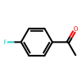 | ZDPAWHACYDRYIW-UHFFFAOYSA-N | 1.5 | -0.0398 | -0.16654673931
C(=O)(c1ccc(OC)cc1)C | 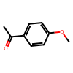 | NTPLXRHDUXRPNE-UHFFFAOYSA-N | 0.5 | -0.0398 | -0.21067353202
C(=O)(c1ccccc1)Cc2ccccc2 | 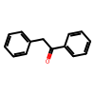 | OTKCEEWUXHVZQI-UHFFFAOYSA-N | 1.4 | -0.0398 | -0.16933304119
C1(=O)c2ccccc2CC1 | 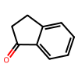 | QNXSIUBBGPHDDE-UHFFFAOYSA-N | 1.1 | -0.0398 | -0.17905220254
C1(=O)c2ccccc2CCCC1 | 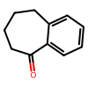 | KWHUHTFXMNQHAA-UHFFFAOYSA-N | 0.5 | -0.0398 | -0.21067353202
O=C(C1=C2SC=C1)CC([H])S2(=O)=O | 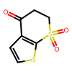 | QFQIXUPQDKOJMH-UHFFFAOYSA-N | 1 | -0.0398 | -0.18288577004
O=C(C1=C2SC=C1)CC(C)S2(=O)=O | 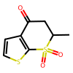 | LQUUXMUPBQBKHA-UHFFFAOYSA-N | 0.9 | -0.0398 | -0.18711930029
C(=O)(c1c(OC)cccc1)C | 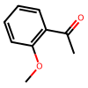 | DWPLEOPKBWNPQV-UHFFFAOYSA-N | 3 | 0 | 0
C(=O)(c1c(Oc2ccccc2)cccc1)C | 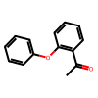 | KPBCVVSDGJBODL-UHFFFAOYSA-N | 2.5 | 0 | 0
C(=O)(c1c(OC)c(OC)ccc1)C | 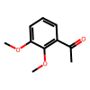 | FODUVZQSLRHUMC-UHFFFAOYSA-N | 1.5 | 0 | 0
C(=O)(c1c(Oc2ccccc2)c(OC)ccc1)C | 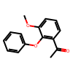 | CLEOFCSYMMMFEG-UHFFFAOYSA-N | 2.5 | 0 | 0
C(=O)(c1ccc(Br)cc1)CCC(=C(C)O2)N=C2c1ccccc1 | 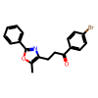 | BNHWVVZKIRGNQP-UHFFFAOYSA-N | 3 | 0.04577 | 0.15910103703
O=C(C1=NC=CC=C1)C | 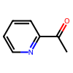 | AJKVQEKCUACUMD-UHFFFAOYSA-N | 36 | 0.04577 | 0.026334416912
O=C(C1=CN=CC=C1)C | 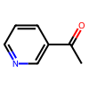 | WEGYGNROSJDEIW-UHFFFAOYSA-N | 24.5 | 0.04577 | 0.051512283086
O=C(C1=CC=NC=C1)C | 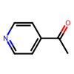 | WMQUKDQWMMOHSA-UHFFFAOYSA-N | 24 | 0.04577 | 0.05275814117
C1(=O)c2cc(Cl)cnc2CCC1 | 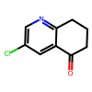 | RKZNIWFFGNBOLH-UHFFFAOYSA-N | 30 | 0.04577 | 0.03878082307
C(=O)(c1cc(Cl)c(Cl)cc1)CCN(C)C | 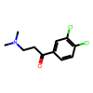 | LZXMNZWXKWSYMY-UHFFFAOYSA-N | 5 | 0.04577 | 0.13476697208
O=C1c2ccccc2OCC1 | 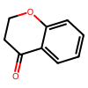 | MSTDXOZUKAQDRL-UHFFFAOYSA-N | 2 | 0.04577 | 0.17812861504
O=C1c2ccccc2SCC1 | 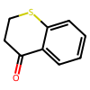 | CVQSWZMJOGOPAV-UHFFFAOYSA-N | 4 | 0.04577 | 0.14545952382
C(=O)(c1ccc(C#N)cc1)C | 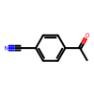 | NLPHXWGWBKZSJC-UHFFFAOYSA-N | 5 | 0.04577 | 0.13476697208
C(=O)(C1=CC=CS1)C | 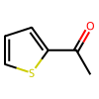 | WYJOVVXUZNRJQY-UHFFFAOYSA-N | 3 | 0.04577 | 0.15910103703
C(=O)(CCCC#N)C | 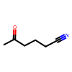 | AEVMBQIIZGKQRB-UHFFFAOYSA-N | 13 | 0.04577 | 0.0870068825
CCCCC(C)=O | 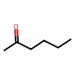 | QQZOPKMRPOGIEB-UHFFFAOYSA-N | 17 | 0.04577 | 0.072574159861
C(=O)(C(c1ccccc1)(c2ccccc2)c3ccccc3)C | 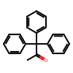 | LZIVBWLOLYCDAZ-UHFFFAOYSA-N | 1.5 | 0.2388 | 0.99928043589
C(=O)(c1cc(Br)ccc1)C | 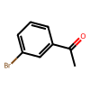 | JYAQYXOVOHJRCS-UHFFFAOYSA-N | 2 | 0.04577 | 0.17812861504
C(=O)(c1cc(OC)ccc1)C | 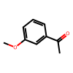 | BAYUSCHCCGXLAY-UHFFFAOYSA-N | 1.5 | 0.04577 | 0.19152875021
C(=O)(c1cc2ccccc2cc1)C | 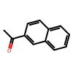 | XSAYZAUNJMRRIR-UHFFFAOYSA-N | 2 | 0.04577 | 0.17812861504
O=C1C(CC(OC)OC)=CCC1 | 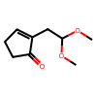 | JDVISUFZLXDPQJ-UHFFFAOYSA-N | 3.5 | 0.0199 | 0.066003922793
O=C1C(Br)=CCC1 | 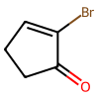 | WJZDXONSAPNKGB-UHFFFAOYSA-N | 5 | 0.04577 | 0.13476697208
C2(=O)\C(=C\c1ccccc1)CCC2 | 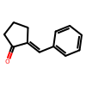 | ZFJFROHCPHULKY-PKNBQFBNSA-N | 3 | -0.0398 | -0.13834872786
C2(=O)\C(=C\c1ccccc1)CCCC2 | 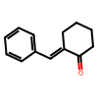 | VCDPHYIZVFJQCD-ZRDIBKRKSA-N | 4.5 | -0.0398 | -0.12159094426
C2(=O)C(=C1CCCC1)CCC2 | 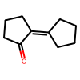 | NYSYNXRPXJZYFY-UHFFFAOYSA-N | 6.5 | -0.0398 | -0.10611313852
C2(=O)\C(=C\C(C)C)CCC2 | 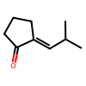 | GSSRLAIHCZNDAA-SOFGYWHQSA-N | 6 | -0.0398 | -0.10951110546
C2(=O)\C(=C\CCCCCCC)CCC2 | 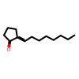 | WWHQKPBWGGRGPU-FMIVXFBMSA-N | 3 | -0.0398 | -0.13834872786
C1(=O)C2=CCCC(=O)N2CC1 | 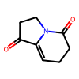 | XLLDMGPEOCTHPV-UHFFFAOYSA-N | 6 | -0.0398 | -0.10951110546
C1(=O)C2=CCCCC(=O)N2CC1 | 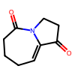 | ZMOYCFVCHCPLPQ-UHFFFAOYSA-N | 0.5 | -0.0398 | -0.21067353202
O=C(/C=C/[Si](C)(C)C)CCCC(=O)OC | 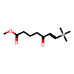 | LFNMSXWYDIUBCL-CMDGGOBGSA-N | 9.5 | -0.15522 | -0.34987489085
C(=O)(/C([Sn](CCCC)(CCCC)CCCC)=C/C)C | 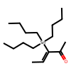 | LFNCBBKDWZYEGV-UHFFFAOYSA-N | 7.5 | -0.04975 | -0.12498720479
C(=O)(/C=C([Sn](CCCC)(CCCC)CCCC)/C)C | 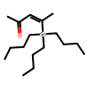 | JLFNSDNXBCWTJX-UHFFFAOYSA-N | 7.5 | -0.074625 | -0.18748080719
O=C(C3=CCCC3)CC1=C(OC)C(C)=C2C(C(OC2)=O)=C1[Si](C(C)(C)C)(C)C |  | QNEZGBYRBDJSFT-UHFFFAOYSA-N | 97.25 | -0.0597 | 0.21287133903
c1ccccc1C#CC(=O)C |  | UPEUQDJSUFHFQP-UHFFFAOYSA-N | 85.5 | -0.0597 | 0.10592975327
O=C(C#CC1=CC=CC=C1)CC |  | XAJIQJSLJKBJTP-UHFFFAOYSA-N | 94 | -0.0597 | 0.16426665819
O=C(C#CC1=CC=CC=C1)CCCCCC |  | BXYHYUVKQUDMJD-UHFFFAOYSA-N | 94 | -0.0597 | 0.16426665819
O=C(C#CC1=CC=CC=C1)C(C)C |  | AOOHPXMHKBITKB-UHFFFAOYSA-N | 97 | -0.0597 | 0.20752309178
O=C(C#CC1=CC=CC=C1)C2CCCCC2 |  | PFIKCDNZZJYSMK-UHFFFAOYSA-N | 98 | -0.0597 | 0.2323416718
O=C(C#C)CCCCCCC |  | UWEKKSOZSXKQOQ-UHFFFAOYSA-N | 97.5 | -0.0597 | 0.21871463027
O=C(C#C)C1CCCCC1 |  | VRZSUVFVIIVLPV-UHFFFAOYSA-N | 99 | -0.0597 | 0.27432865505
C(=O)(C#C[Si](C(C)C)(C(C)C)C(C)C)C1CCCC1 |  | ZIYSZFYWPCGPSV-UHFFFAOYSA-N | 20 | -0.15522 | -0.21518061073
O=C(C[C@H](C)C[C@H](C)C[C@H](C)CC)C |  | BTJCLODZUWAGCT-IJLUTSLNSA-N | 15 | 0.04577 | 0.079392690305
C(=O)(CBr)c1ccccc1 |  | LIGACIXOYTUXAW-UHFFFAOYSA-N | 5 | 0.0398 | 0.11718867137
C(=O)(C(C)C)C |  | SYBYTAAJFKOIEJ-UHFFFAOYSA-N | 4.5 | 0.0398 | 0.12159094426
C(=O)(Cc1cc(OC)c(OC)cc1)CCC#N |  | GXZFYGUVEASINK-UHFFFAOYSA-N | 90 | -0.02985 | 0.065587153633
C(=O)(Cc1ccccc1)CCC#N |  | KPSSMLYCXJOPIC-UHFFFAOYSA-N | 88 | 0 | 0
C(=O)(CCC#N)CCCCCCC |  | GZIWJHBDNOWQPD-UHFFFAOYSA-N | 37 | 0.0398 | 0.021182229187
O=C3C(c1ccccc1)(c2ccccc2)CCC3 |  | CBOPQVXWIKRPKD-UHFFFAOYSA-N | 4 | 0.0796 | 0.2529730849
C(=O)(CBr)c1ccc(OCc2ccccc2)c(C(=O)OC)c1 |  | AKWQRVIQUREMOK-UHFFFAOYSA-N | 3 | 0.04577 | 0.15910103703
C(=O)(c1ccccc1)CCCl |  | KTJRGPZVSKWRTJ-UHFFFAOYSA-N | 3 | 0 | 0
C(=O)(c1cc(O)ccc1)CCc4c(C(=O)OC)cc(Cl)cc4 |  | IAXURBZPMKDPNW-UHFFFAOYSA-N | 5 | 0 | 0
O=C1Cc2ccc(Br)cc2CC1 |  | BYHKDUFPSJWJDI-UHFFFAOYSA-N | 40 | -0.03582 | -0.014523760172
O=C(C1=CC(NS(=O)(C)=O)=CC=C1O5)CC25CCN([C@H]3CCC(C=C(C#N)C=C4)=C4C3)CC2 |  | IQLSBKXSEGGVPO-NRFANRHFSA-N | 5 | -0.03582 | -0.10546980423
O=C1c2ccccc2OC3(CCCCC3)C1 |  | DBQLMDVZSFDTRL-UHFFFAOYSA-N | 3.5 | -0.02985 | -0.09900588419
O=C1c2ccccc2OC(C)(C)C1 |  | DUTNTKTZIQAPGA-UHFFFAOYSA-N | 4.5 | -0.02985 | -0.091193208194
C(=O)(c1ccc(OC)c(OC)c1)C |  | IQZLUWLMQNGTIW-UHFFFAOYSA-N | 6 | -0.0398 | -0.10951110546
C(=O)(c1ccc(OC(=O)C)c(OC)c1)C |  | GCVAEUQDYWOLCF-UHFFFAOYSA-N | 2.5 | -0.0398 | -0.14580975352
O=C1C(C)=C(C=C)C(C)(C)CC1 |  | FFZLOJDYTNKOCQ-UHFFFAOYSA-N | 5 | 0.06965 | 0.2050801749
O=C1C(C)=C(C(C)(CC1)C)C(OC(OCC)=O)=C |  | HHZPPLBLSSEAQT-UHFFFAOYSA-N | 3.5 | 0.06965 | 0.23101372978
O=C1C(C)=CC(C)(C)CC1 |  | VIBRIVSJBYFUNF-UHFFFAOYSA-N | 2.1 | 0.04577 | 0.1758487613
O=C1C(C)=C(C)C(C)(C)C2(OCCO2)C1 |  | DYDIPHUIKMUOHD-UHFFFAOYSA-N | 1 | 0.04577 | 0.21031863554
O=C1C(N2CC1)=CC[C@H](NCC(C3=CC=CC=C3)=O)C2=O |  | BIKUDACTGROEDI-LBPRGKRZSA-N | 2.5 | -0.0398 | -0.14580975352
O=C(/C(CO[Si](C)(C)C(C)(C)C)=C/[C@H]1C([C@@H](C)CO[Si](C(C)(C)C)(C(C)(C)C)C2=CC=CC=C2)[C@@H](C)CCC1)[C@H](CC/C=C\CC[C@]3([H])CC[C@@]([H])([C@H](OC)C)O3)C |  | BPHUCJWRLRHYGG-ZPZUCQGWSA-N | 2 | -0.0597 | -0.2323416718
O=C(/C=C/CCN(Cc1ccccc1)C(=O)OC(C)(C)C)C |  | WZKYHMLYRCUVKI-CSKARUKUSA-N | 9.5 | -0.15522 | -0.34987489085

